Layout Screen
Detail Design | Project | ASOFT - ERP.NET | ID Screen | CRMF2080 | Created By | Thị Phượng | Updated By | Tấn Đạt
 | Module | ASOFT-CRM | Name Screen | Danh mục yêu cầu | Created Date | 25/03/2017 | Updated Date | 26/01/2018

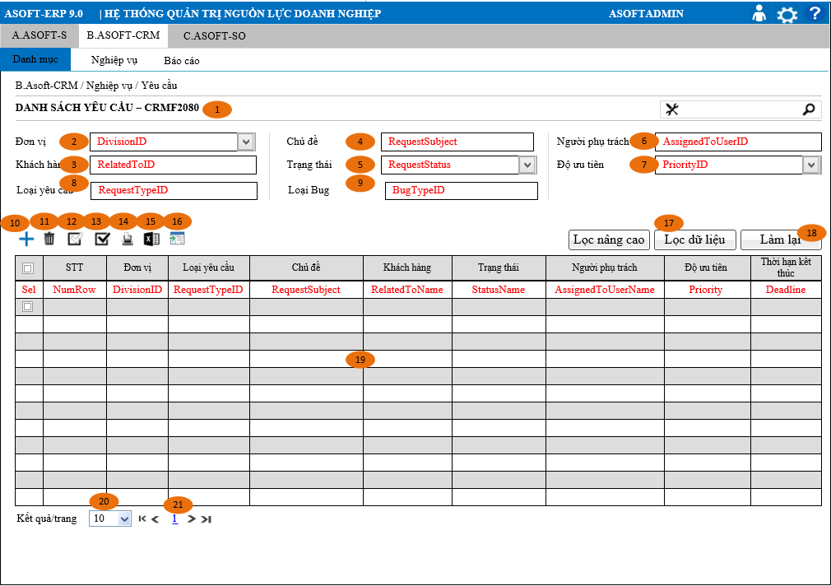
Layout |  |  |  |  |  |  | Overview
 |  |  |  |  |  |  | Sử dụng màn hình này để: Cho phép người dùng theo dõi truy vấn xem lai những người Yêu cầu của công ty
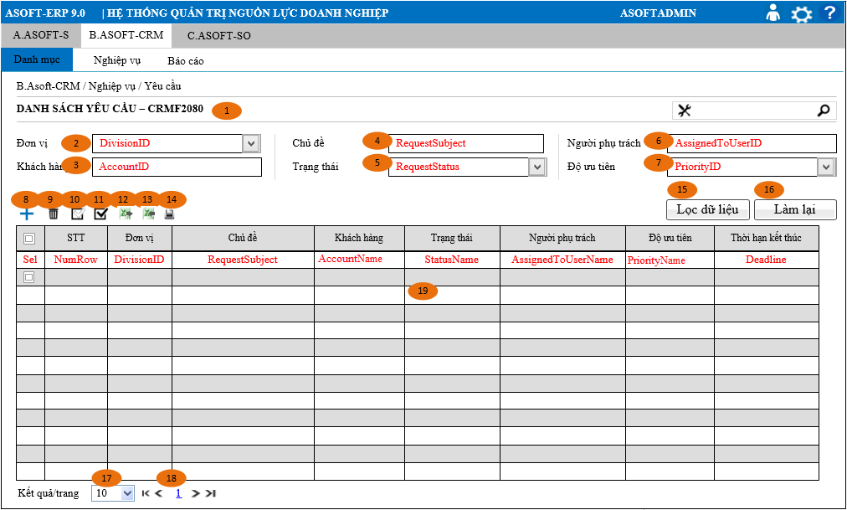

 |  |  |  |  |  |  | Flow Screen
 |  |  |  |  |  |  | Login -> [ASOFT-CRM] -> Menu [Nghiệp vụ] -> MenuItem [Yêu cầu] -> Page [CRMF2080_Danh mục Yêu cầu

Form Func Spec
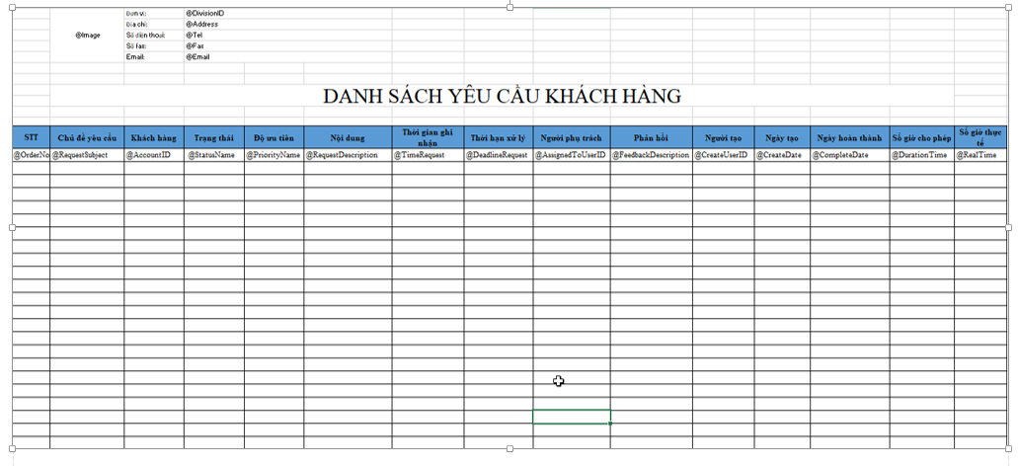
Detail Design |  | Project | ASOFT - ERP.NET | ID Screen | CRMF2080 | Created By | Thị Phượng | Updated By | Tấn Đạt
 |  | Module | ASOFT-CRM | Name Screen | Danh mục yêu cầu | Created Date | 25/03/2017 | Updated Date | 26/01/2018

I. KHÁI QUÁT CHỨC NĂNG
 |  | Cho phép người dùng truy vấn lại danh sách yêu cầu

II. LOAD DỮ LiỆU (FORM_LOAD)
 | 1. Kiểm tra phân quyền
 |  | Kiểm tra phân quyền theo mã Form

 | 2. Biến và tham số

 | 3. Đổ nguồn cho combo
 |  | Thực thi @SQL001: load dữ liệu dropdownchecklist [Mã đơn vị]
 |  | Thực thi @SQL002: load dữ liệu Combo [Tình trạng]
 |  | Thực thi @SQL003: load dữ liệu Combo [Độ ưu tiên]
Customizeindex :92 |  | Thực thi @SQL009: load dữ liệu combo[Loại yêu cầu]
 |  | Thực thi @SQL010: load dữ liệu combo[Loại bug]
 | 4. Đổ nguồn cho Form, Grid, Control
 |  | - Sự kiện Load dữ liệu lên Grid: Click_btnSearch thực thi @SQL004

 | 5. Đổ nguồn ngoại lệ cho combo

III. XỬ LÝ SỰ KiỆN
 |  | - Sự kiện click button [btnRefresh] clear hết thema số trên màn hình search nhưng không load lại Store CRMP20801.
 |  | - Sự kiện click button [btnSearch] truyền tham số trên màn hình vào Store CRMP20801 load dữ liệu ra màn hình
 |  | - Sự kiện click button [btnDelete] Truyền tham số @APKList (hay danh sách mã yêu cầu) vào Store CRMP20802 để xóa dự liệu và load lại form bằng CRMP20801
 |  | - Sự kiện click button [btnEnabled] lấy danh sách APKlist truyền vào Store CRMP20802 để update thành hiển thị và load lại lưới CRMP20801
 |  | - Sự kiện click button [btnDisabled] lấy danh sách APKlist truyền vào Store CRMP20802 để update thành không hiển thị và load lại lưới CRMP20801
 |  | - Sự kiện click button [btnAdd] truyền tham số @DivisionID (Biến môi trường) để gọi đến màn hình CRMF2081
 |  | - Sự kiện click link [Links] yêu cầu truyền tham số @CampaignID để gọi đến màn hình CRMF2082
 |  | - Thực thi câu @SQL007 nếu trả về lớn hơn 1 DivivsionID thì hiển thị control [Đơn vị], ngược lại bằng 1 sẽ ẩn control [Đơn vị]
 |  | - Sự kiện Click button [btnExportExcel] truyền tham số vào @SQL011 đổ dữ liệu vào file Template [ERP90\10_DOCUMENT\13_DETAIL_DESIGN\4.CLOUD\ASOFT_CRM\03_DetailDesign\Export_Excel\CRMR2080_DanhMucChienDich.xlsx]
 |  | - Xử lý phân trang tham khảo file dùng chung theo đường dẫn: SVN_9.0\10_DOCUMENT\13_DETAIL_DESIGN\1.STANDARD\ASOFT_00\03_DetailDesign\ASOFT_Lay du lieu phan trang.xlsx

IV. LƯU ADD NEW (SAVE_CLICK)
 | 1. Kiểm tra trước khi lưu

 | 2. Lưu

V. LƯU EDIT (SAVE_CLICK)
 | 1. Kiểm tra trước khi lưu

 | 2. Lưu
VI. XÓA (DEELETE_CLICK)
 | 1. Kiểm tra trước khi xóa
 |  | Thực thi @SQL005 check dữ liệu hôp và tiến hành xóa dữ liệu

 | 2. Xóa
 |  | Thực thi @SQL005 xóa dữ liệu
VII. IN (PRINT_CLICK)
 | - Sự kiện click button [btnPrint] lấy danh sách APKlist search từ @SQL008 được gọi đến màn hình in CRMR20801

Customizeindex :92

